关系图
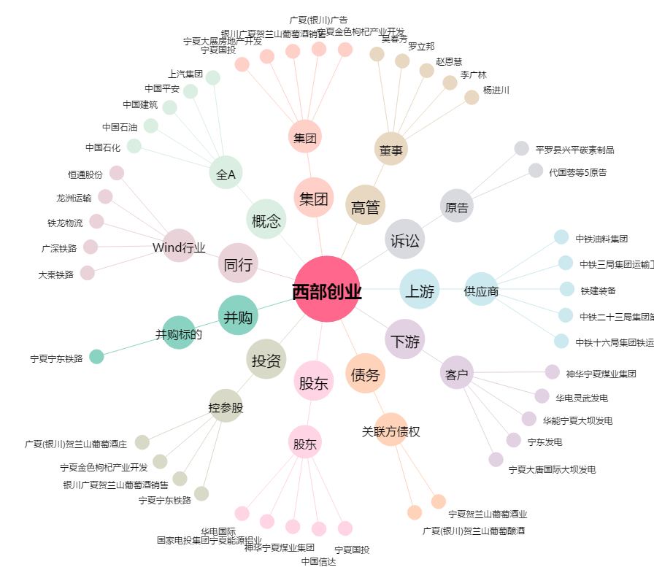
西部创业[000557.SZ] - 关系概览图

